圖表索引
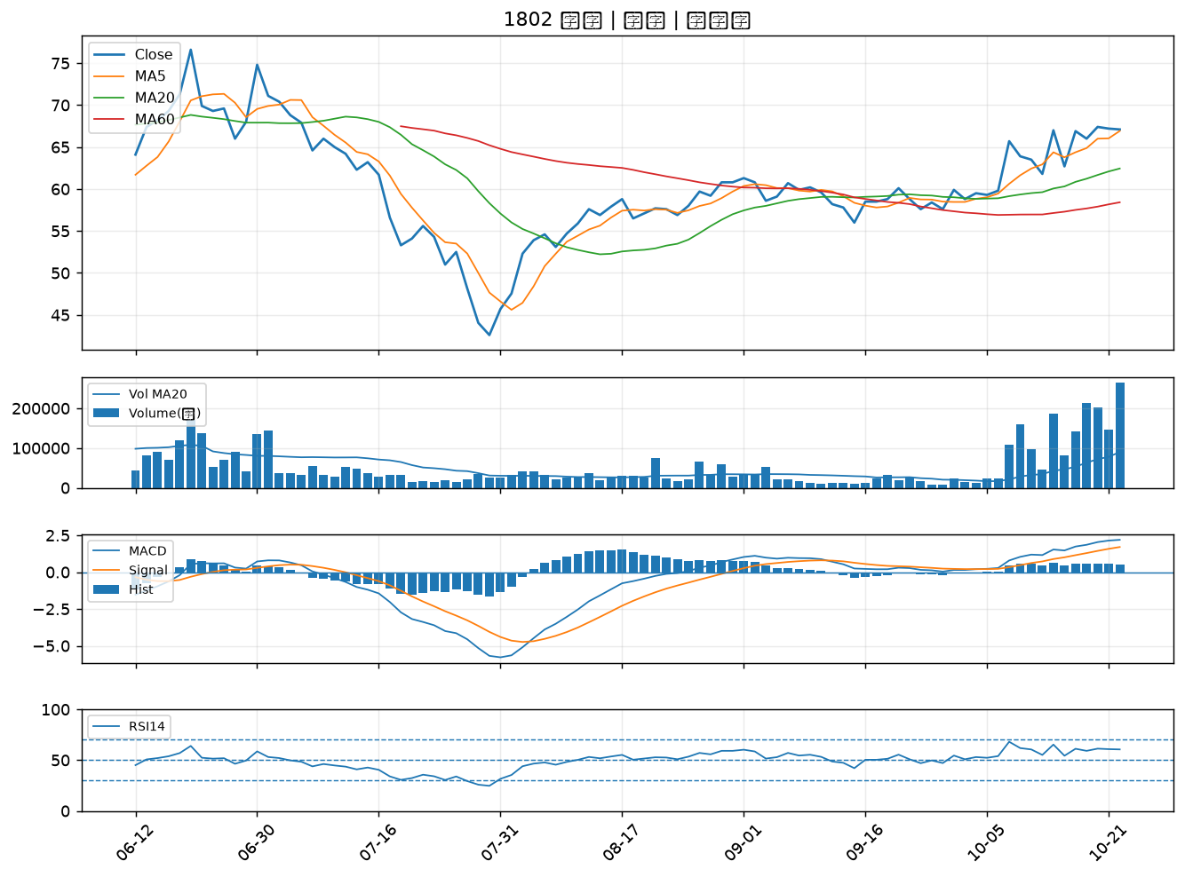
股票代號 | 股票名稱 | 市場 | 買進觀察分級 | 主力突破分數 | 圖表路徑
5202 | 力新 | 上櫃 | A級 | 5 | output/charts/20261023/5202_力新.png
1101 | 台泥 | 上市 | A級 | 5 | output/charts/20261023/1101_台泥.png
1102 | 亞泥 | 上市 | A級 | 5 | output/charts/20261023/1102_亞泥.png
6148 | 驊宏資 | 上櫃 | A級 | 4 | output/charts/20261023/6148_驊宏資.png
2468 | 華經 | 上市 | A級 | 4 | output/charts/20261023/2468_華經.png
2892 | 第一金 | 上市 | A級 | 4 | output/charts/20261023/2892_第一金.png
2880 | 華南金 | 上市 | A級 | 4 | output/charts/20261023/2880_華南金.png
3029 | 零壹 | 上市 | A級 | 4 | output/charts/20261023/3029_零壹.png
5009 | 榮剛 | 上櫃 | A級 | 4 | output/charts/20261023/5009_榮剛.png
2886 | 兆豐金 | 上市 | A級 | 3 | output/charts/20261023/2886_兆豐金.png
4526 | 東台 | 上市 | B級 | 5 | output/charts/20261023/4526_東台.png
4909 | 新復興 | 上櫃 | B級 | 5 | output/charts/20261023/4909_新復興.png
6214 | 精誠 | 上市 | B級 | 5 | output/charts/20261023/6214_精誠.png
5465 | 富驊 | 上櫃 | B級 | 5 | output/charts/20261023/5465_富驊.png
2633 | 台灣高鐵 | 上市 | B級 | 3 | output/charts/20261023/2633_台灣高鐵.png
2328 | 廣宇 | 上市 | B級 | 3 | output/charts/20261023/2328_廣宇.png
1569 | 濱川 | 上櫃 | B級 | 3 | output/charts/20261023/1569_濱川.png
4533 | 協易機 | 上櫃 | B級 | 3 | output/charts/20261023/4533_協易機.png
9933 | 中鼎 | 上市 | B級 | 2 | output/charts/20261023/9933_中鼎.png
4716 | 大立 | 上櫃 | B級 | 2 | output/charts/20261023/4716_大立.png
6112 | 邁達特 | 上市 | B級 | 2 | output/charts/20261023/6112_邁達特.png
3005 | 神基 | 上市 | B級 | 2 | output/charts/20261023/3005_神基.png
2884 | 玉山金 | 上市 | B級 | 2 | output/charts/20261023/2884_玉山金.png
2353 | 宏碁 | 上市 | B級 | 2 | output/charts/20261023/2353_宏碁.png
2801 | 彰銀 | 上市 | B級 | 2 | output/charts/20261023/2801_彰銀.png
2027 | 大成鋼 | 上市 | B級 | 1 | output/charts/20261023/2027_大成鋼.png
5876 | 上海商銀 | 上市 | B級 | 1 | output/charts/20261023/5876_上海商銀.png
6199 | 天品 | 上櫃 | B級 | 1 | output/charts/20261023/6199_天品.png
2034 | 允強 | 上市 | B級 | 1 | output/charts/20261023/2034_允強.png
1802 | 台玻 | 上市 | B級 | 1 | output/charts/20261023/1802_台玻.png

5202 力新｜A級
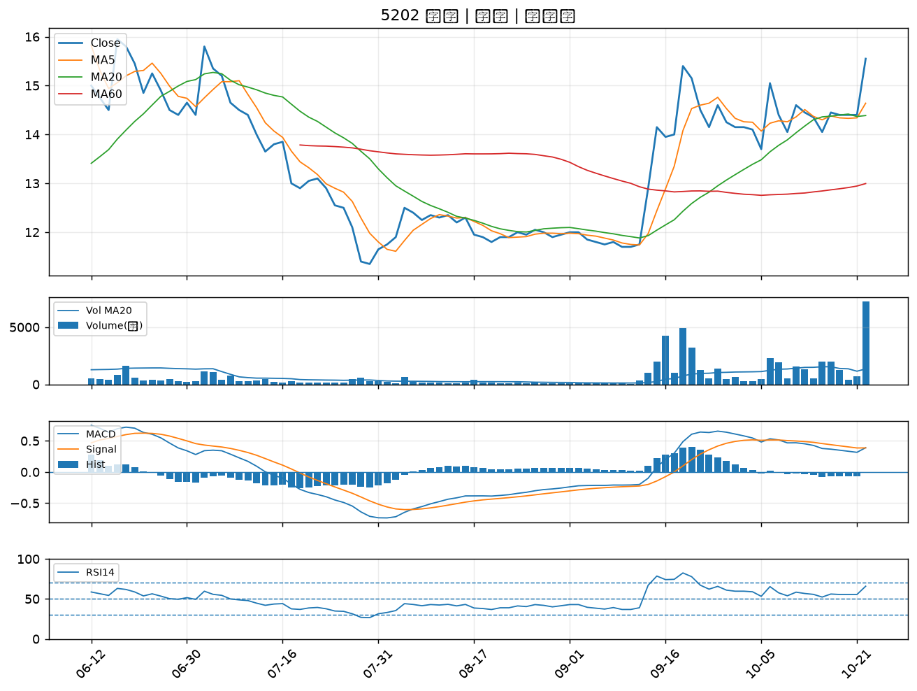

1101 台泥｜A級
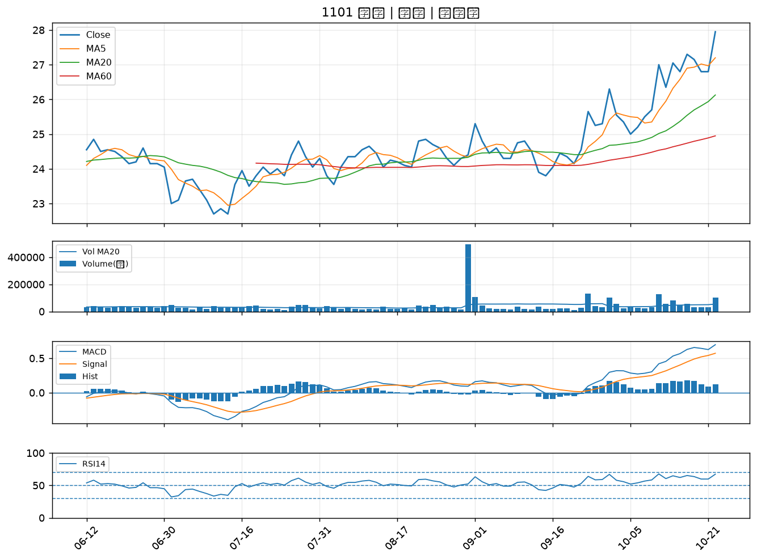

1102 亞泥｜A級
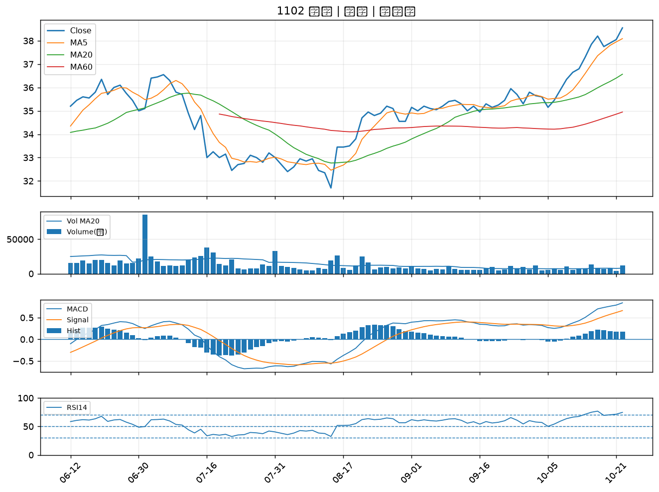

6148 驊宏資｜A級
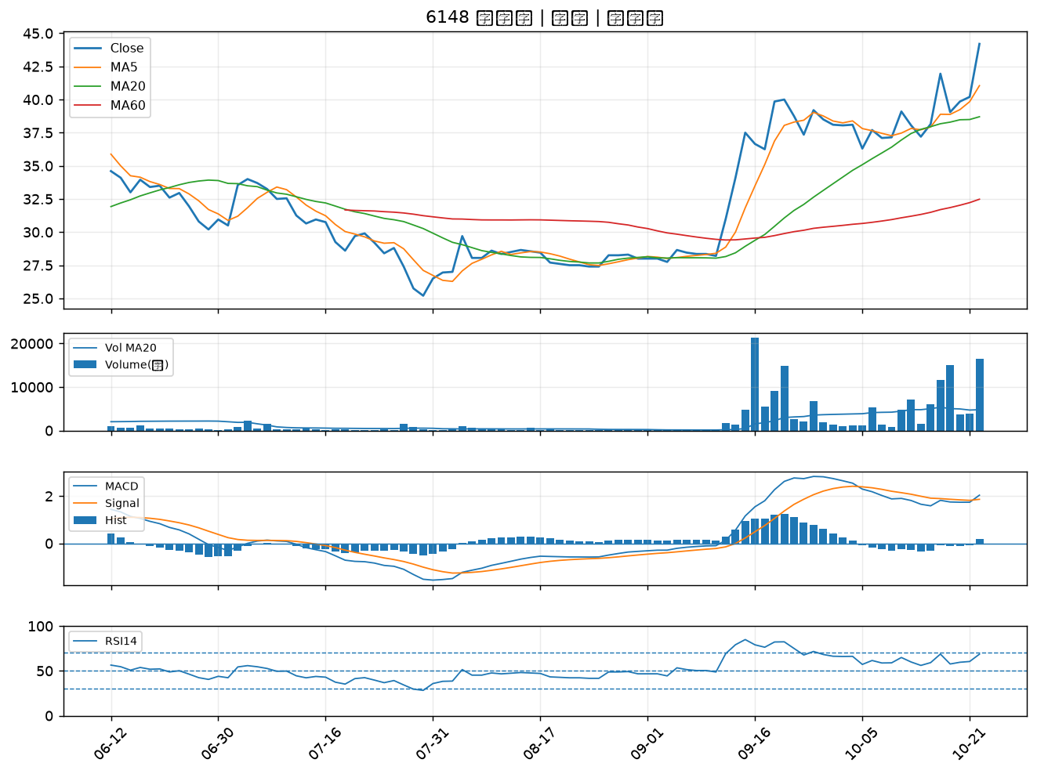

2468 華經｜A級
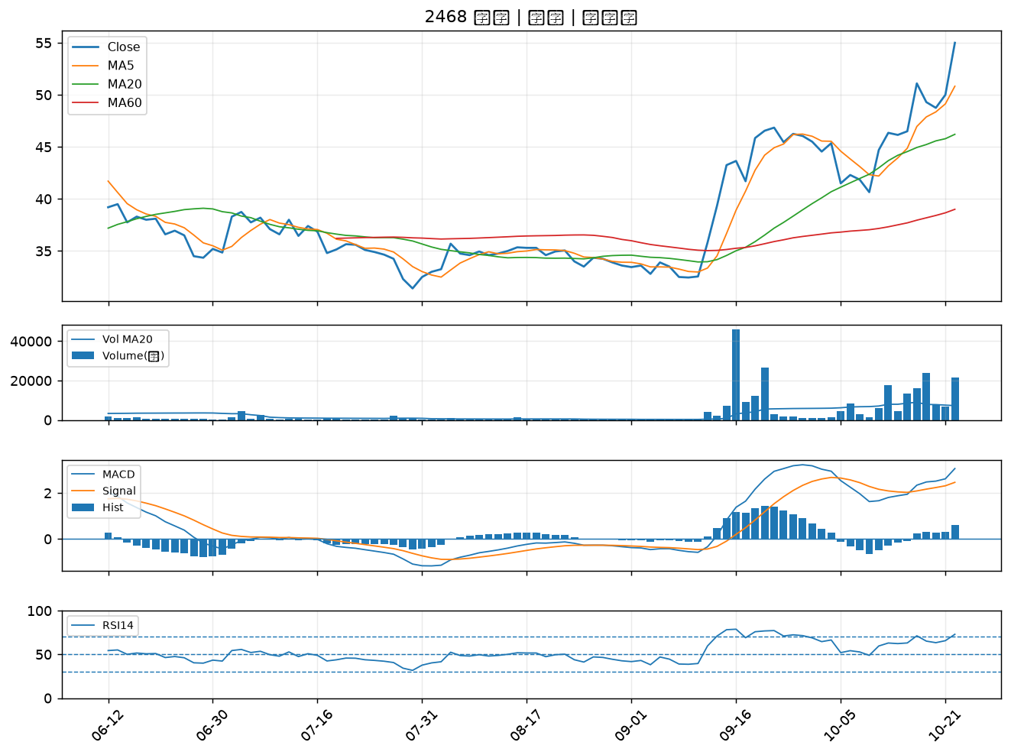

2892 第一金｜A級
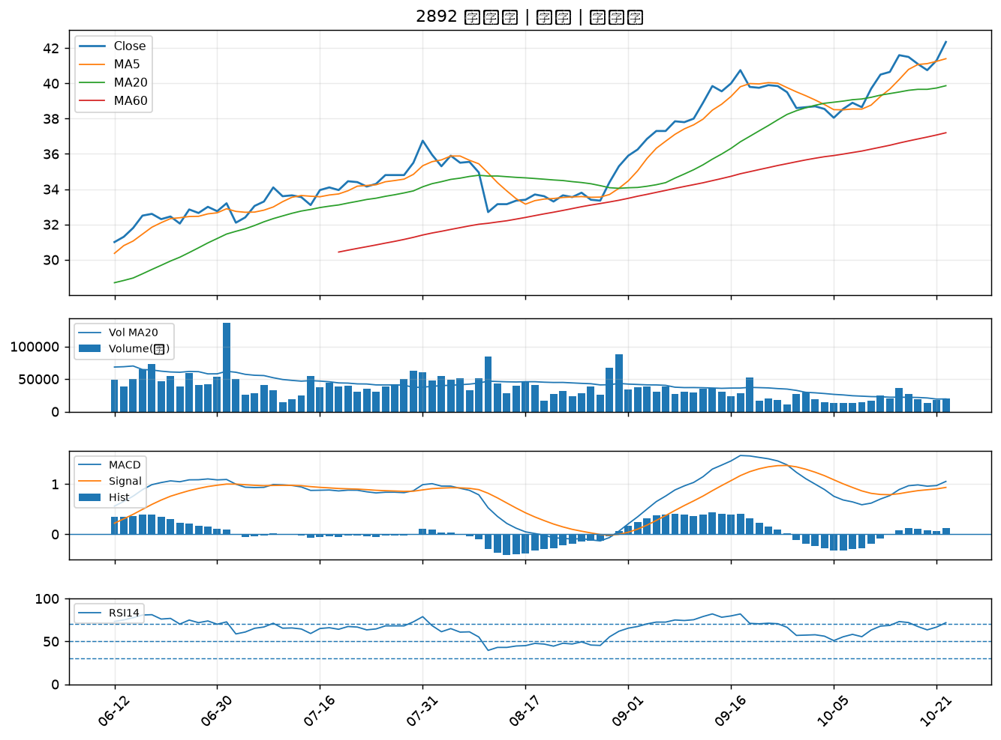

2880 華南金｜A級
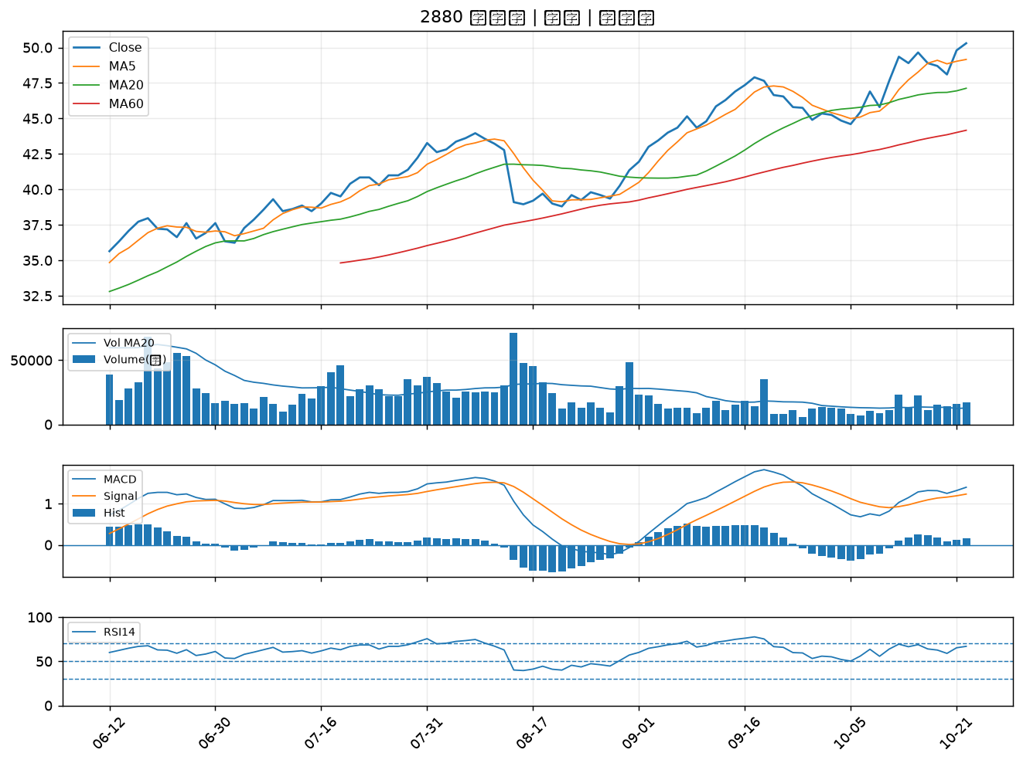

3029 零壹｜A級
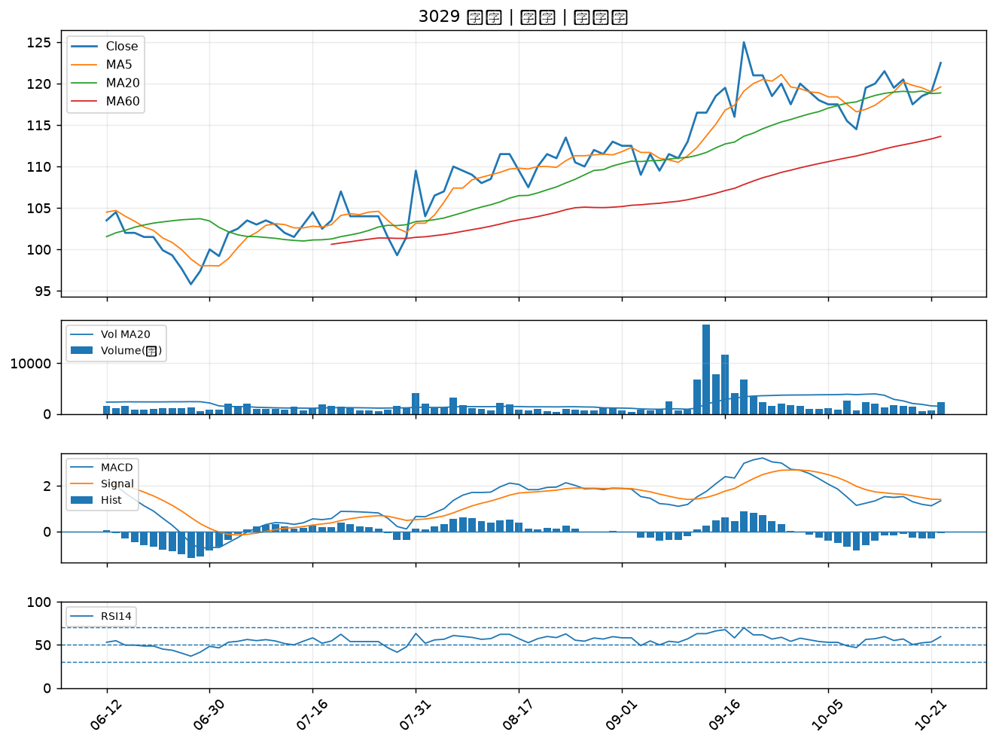

5009 榮剛｜A級
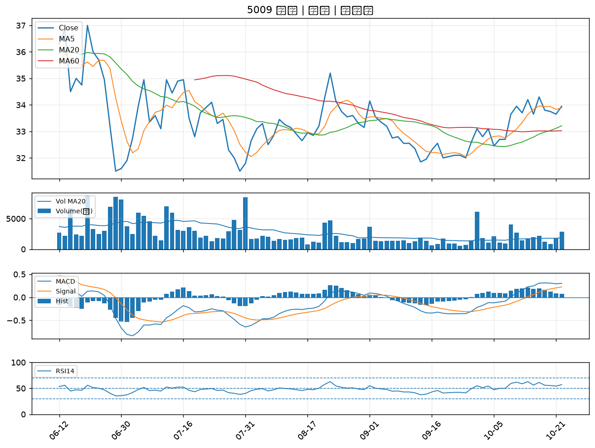

2886 兆豐金｜A級
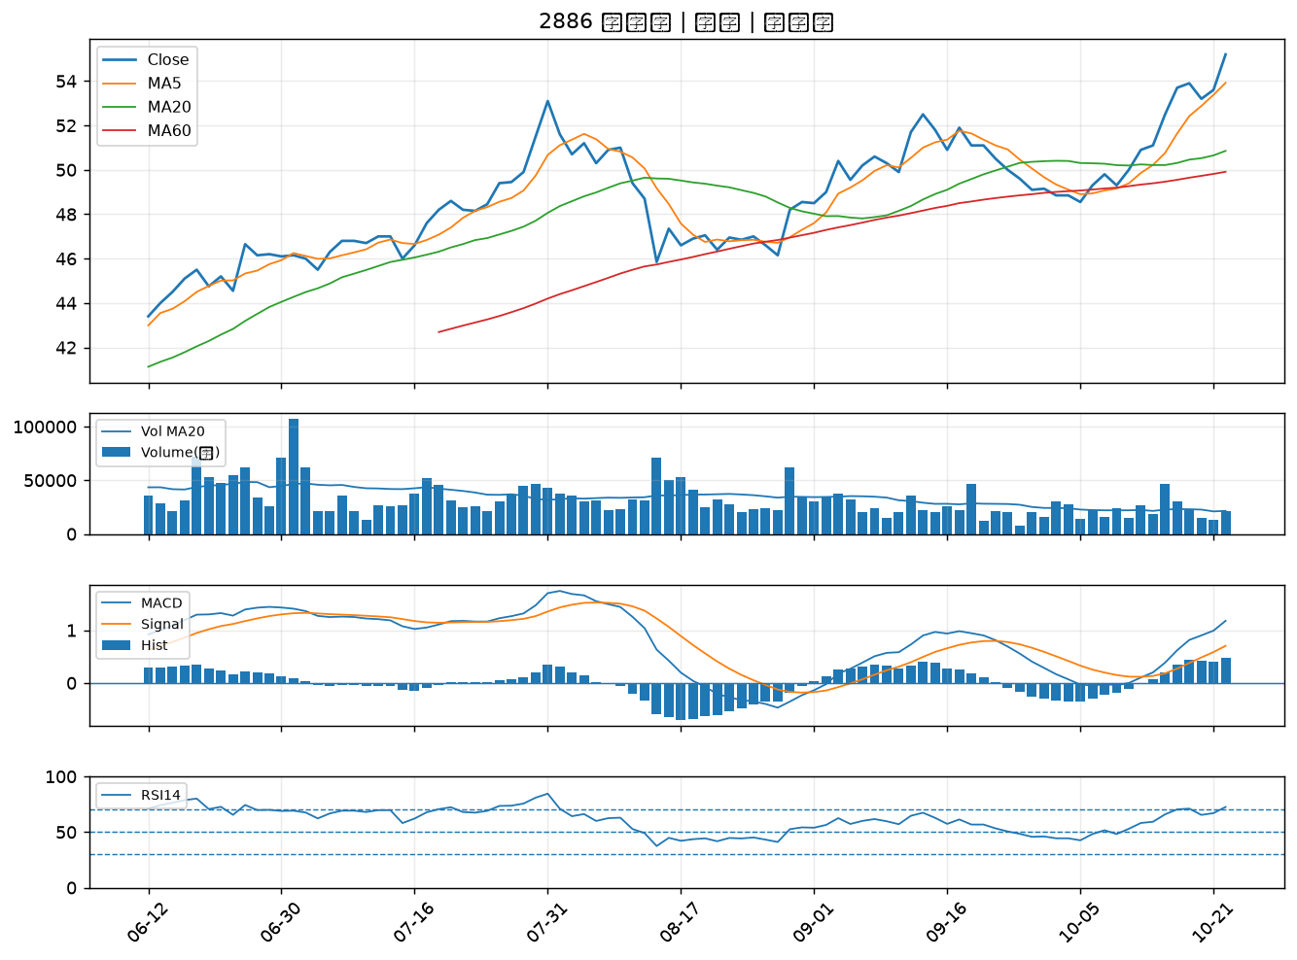

4526 東台｜B級
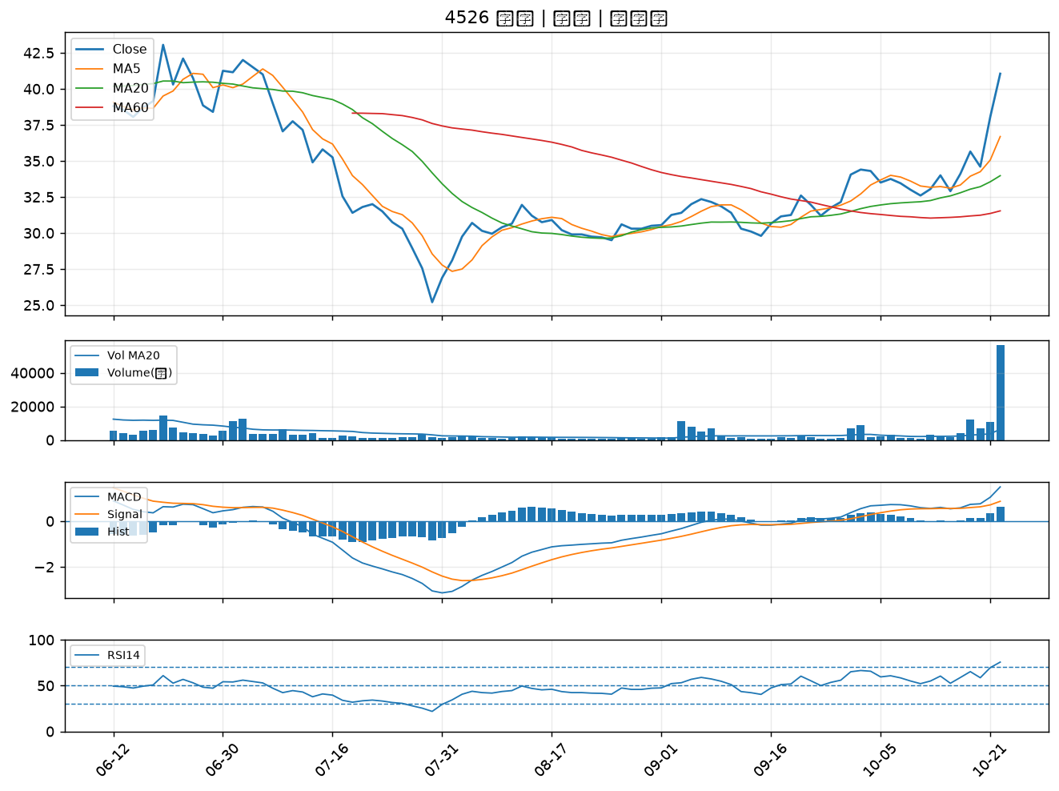

4909 新復興｜B級
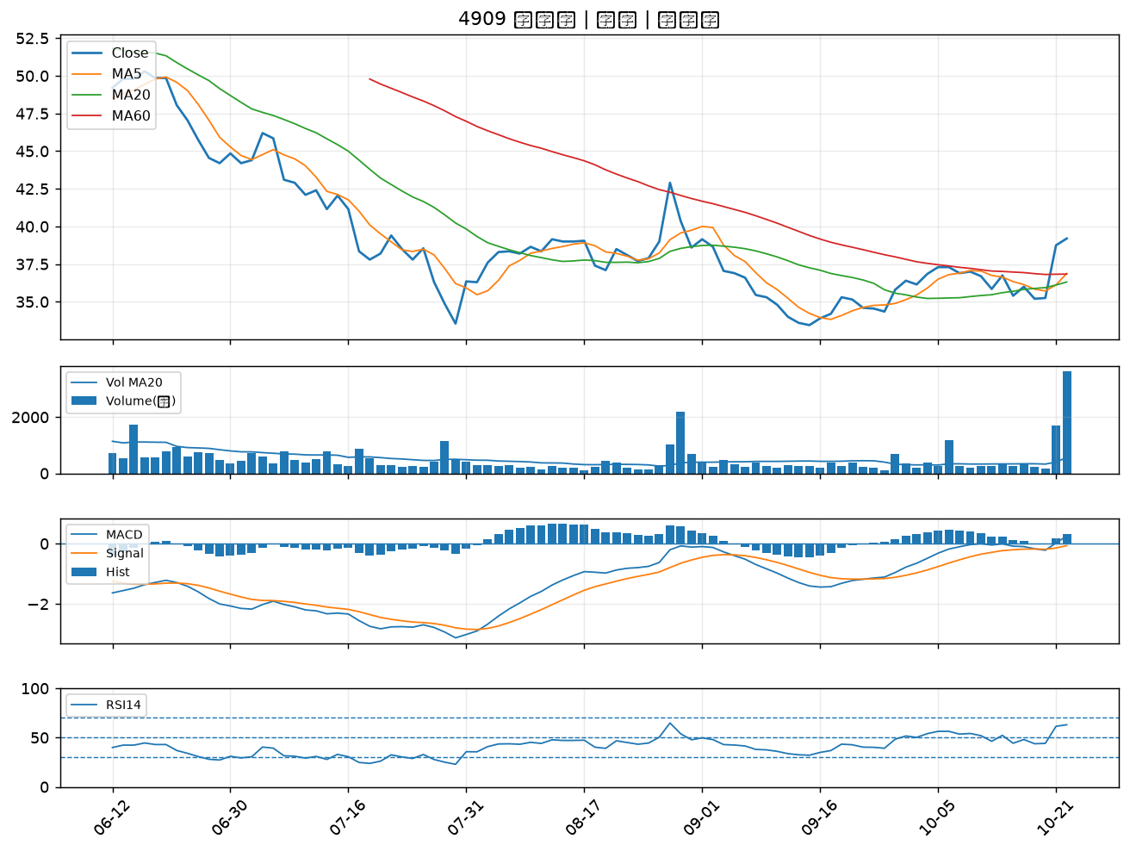

6214 精誠｜B級
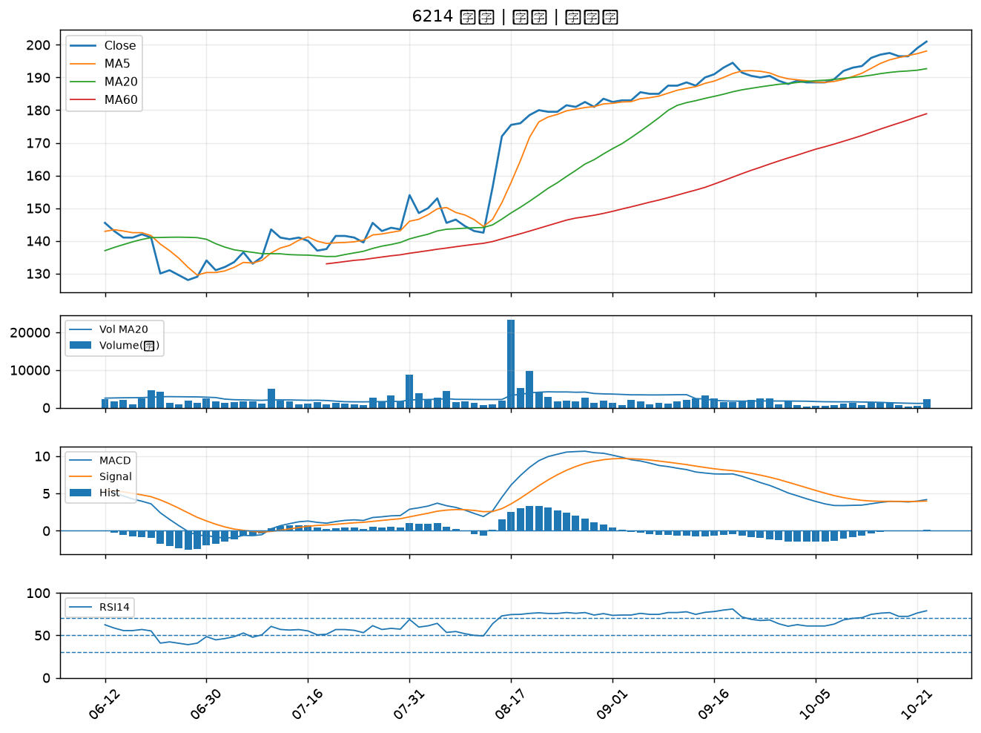

5465 富驊｜B級
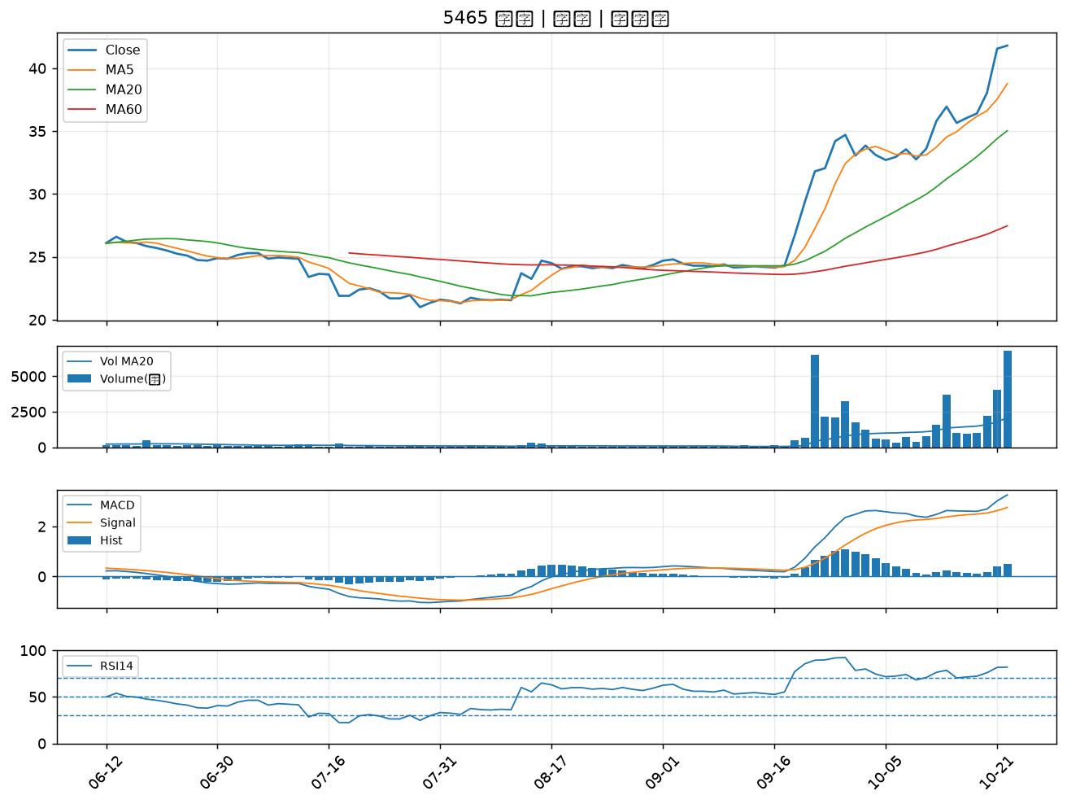

2633 台灣高鐵｜B級
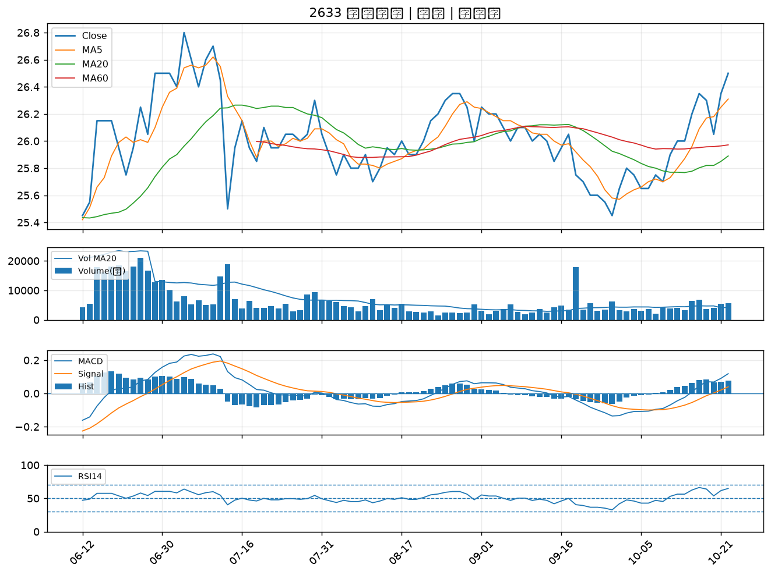

2328 廣宇｜B級
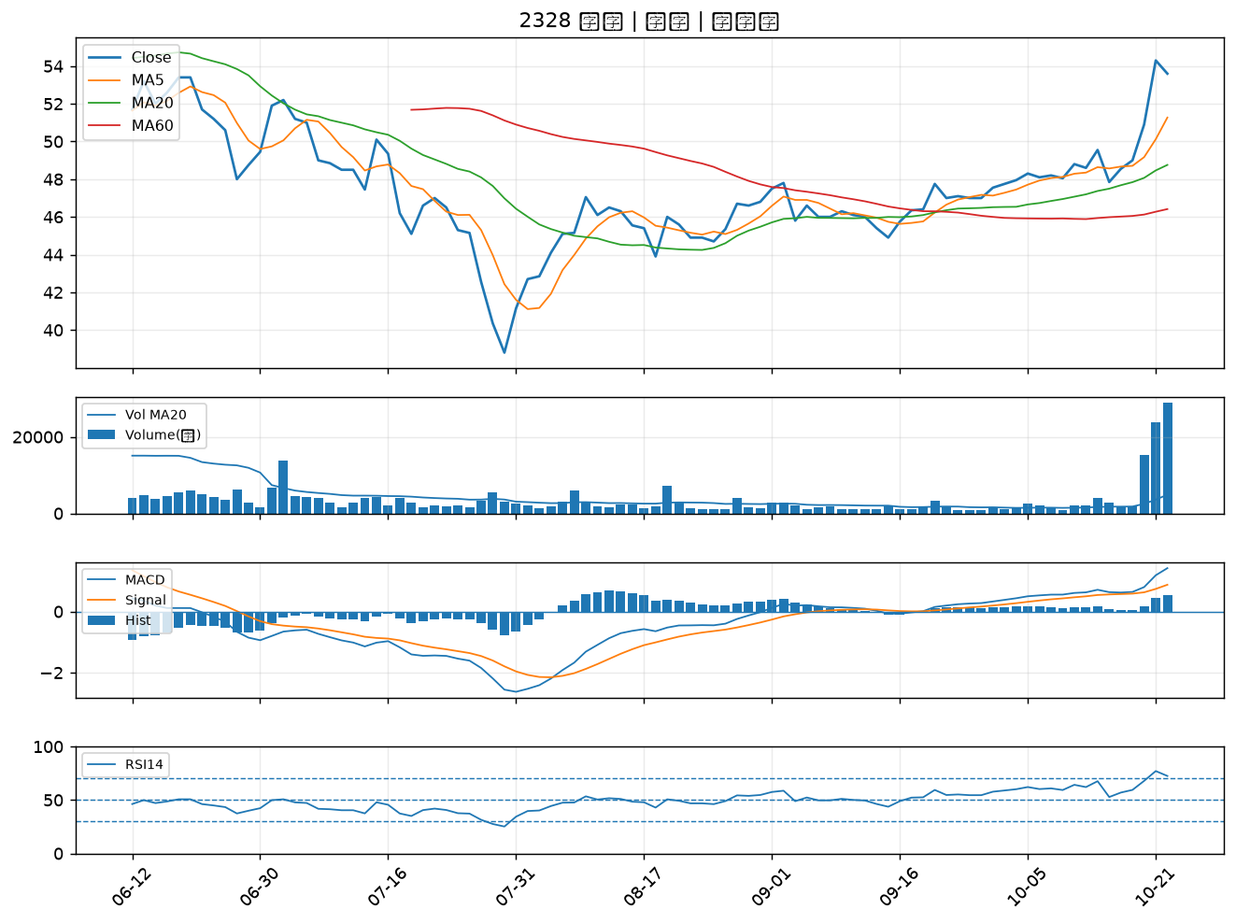

1569 濱川｜B級
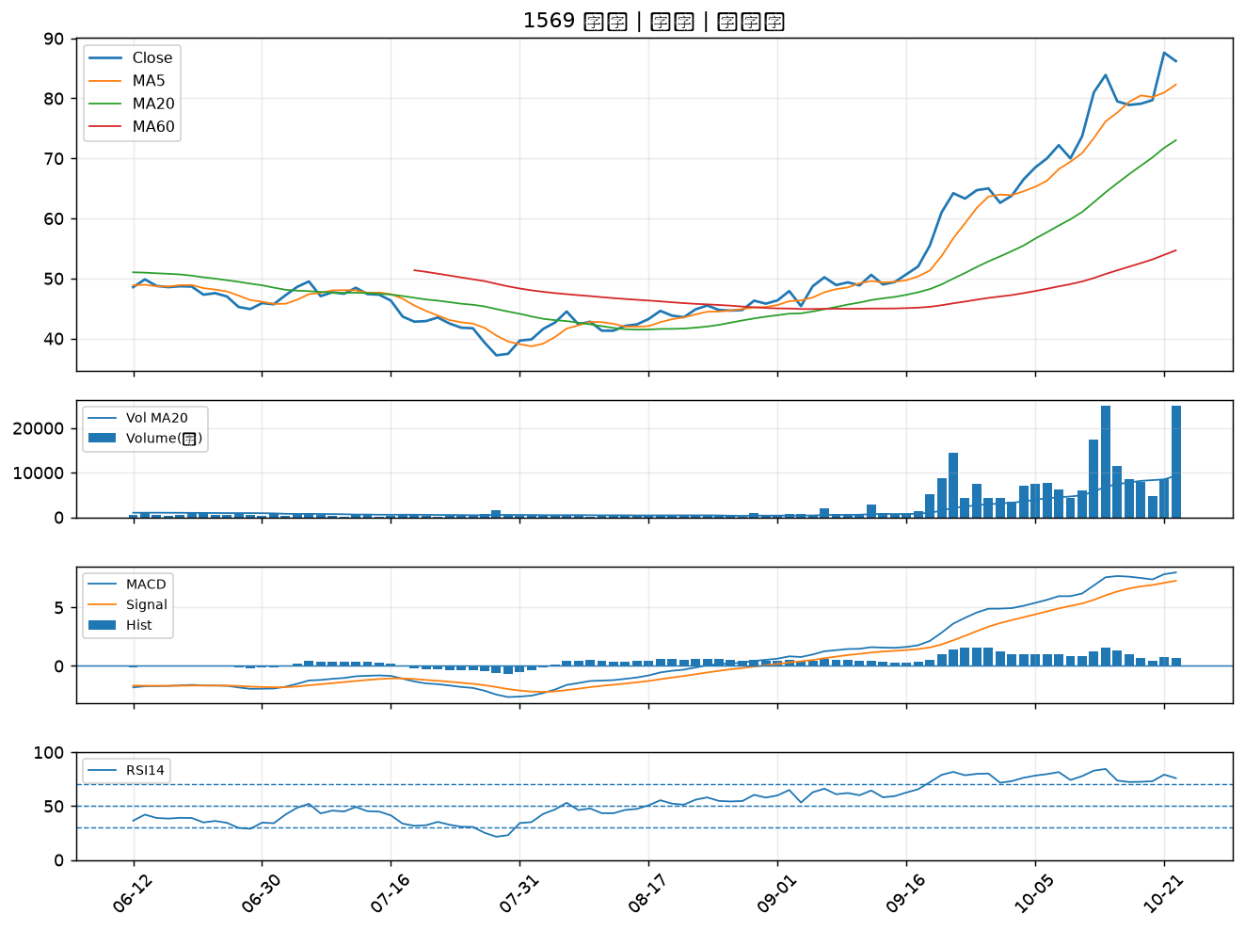

4533 協易機｜B級
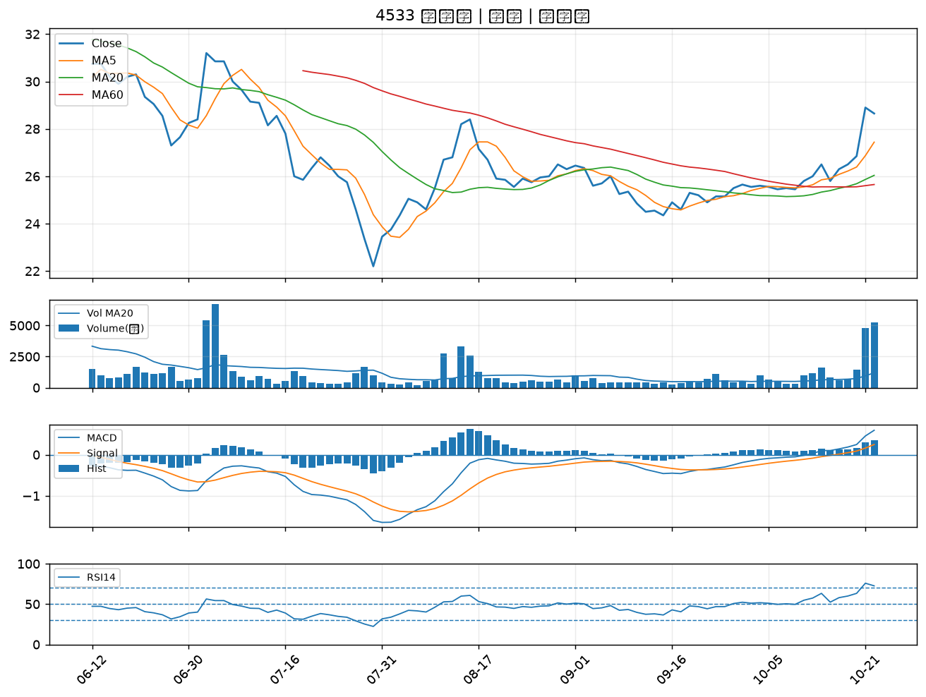

9933 中鼎｜B級
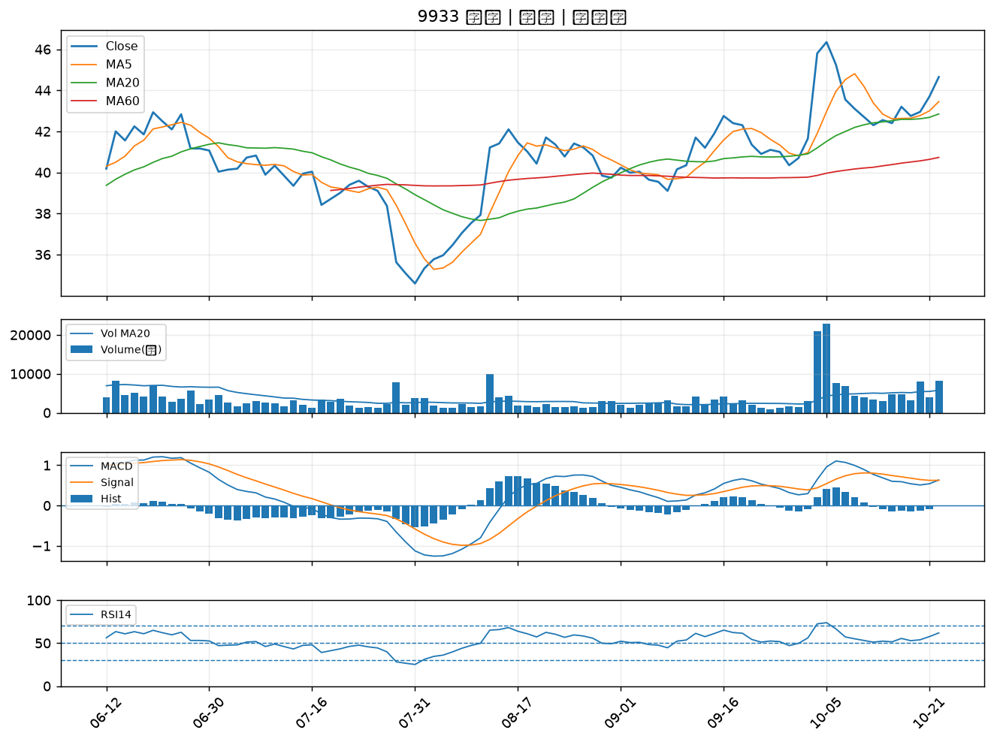

4716 大立｜B級
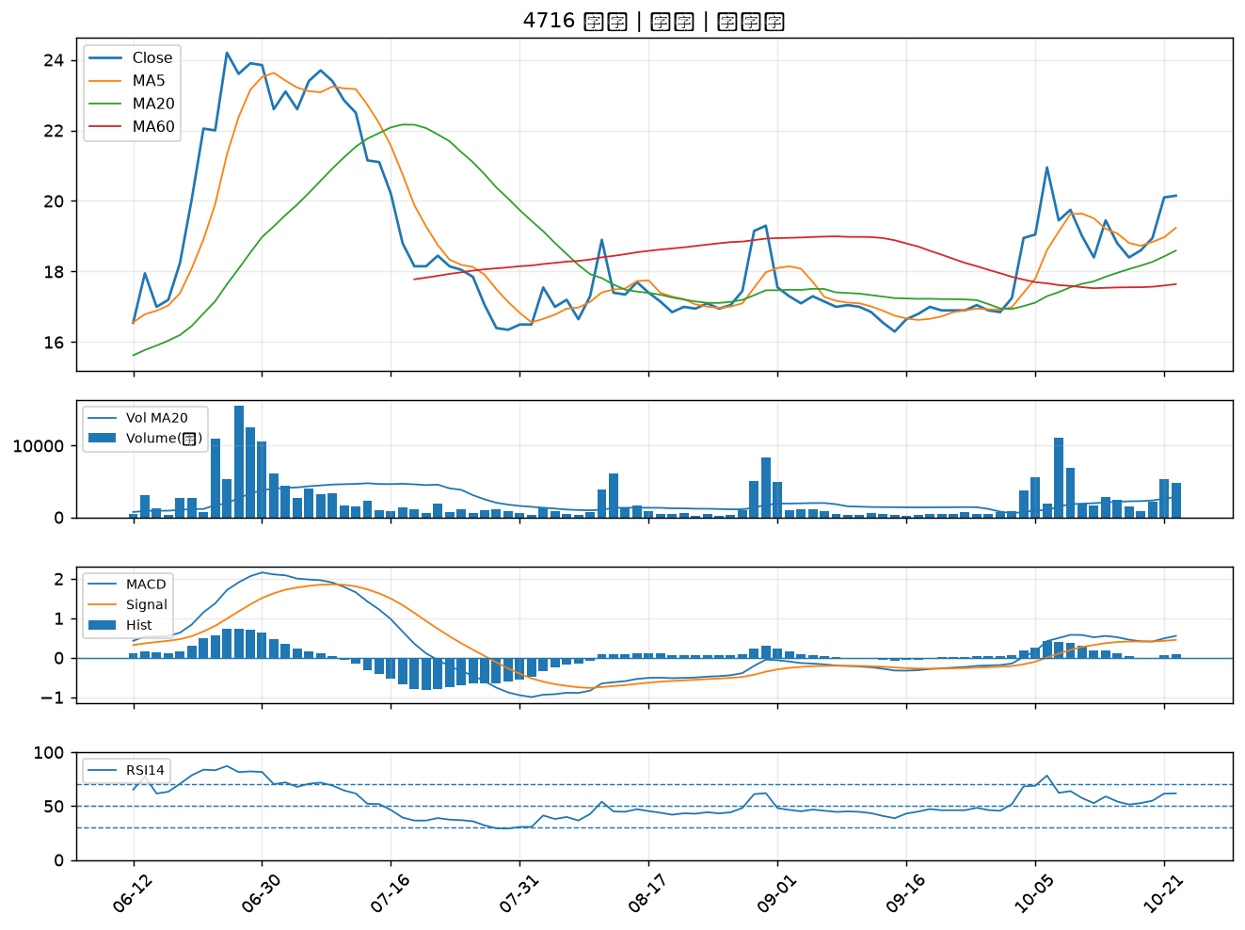

6112 邁達特｜B級
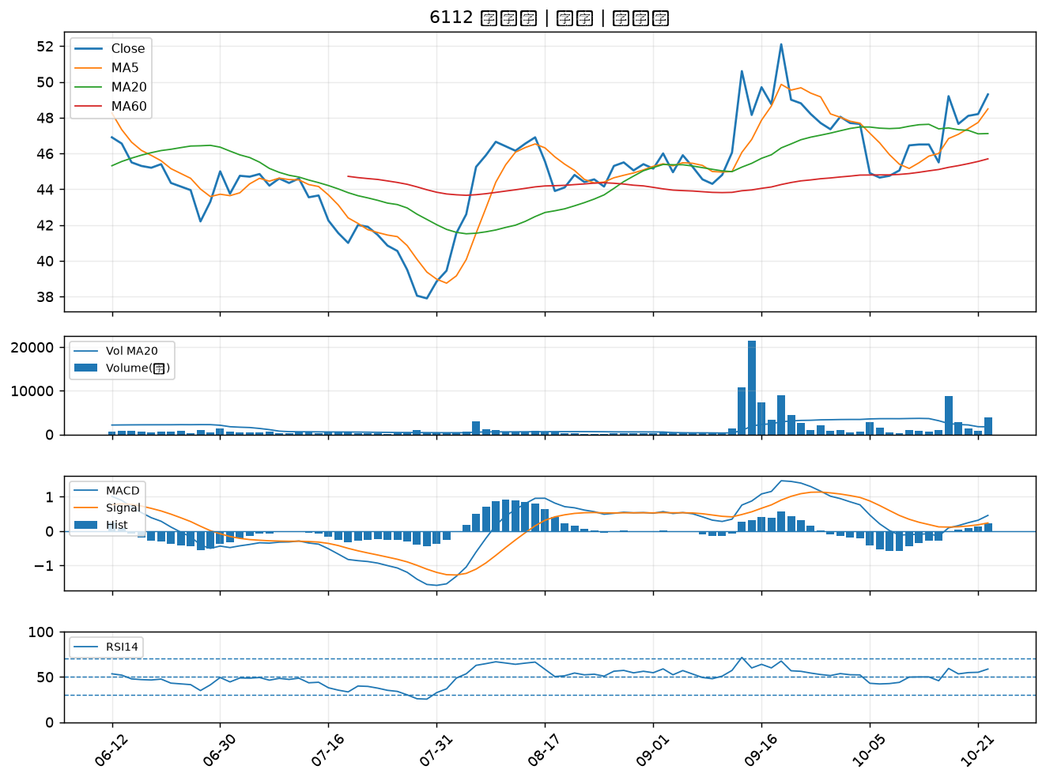

3005 神基｜B級
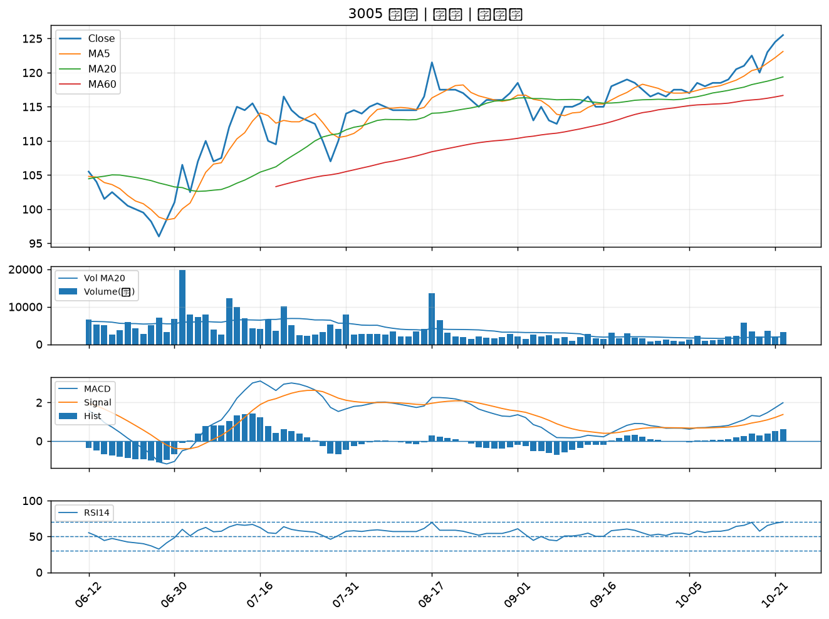

2884 玉山金｜B級
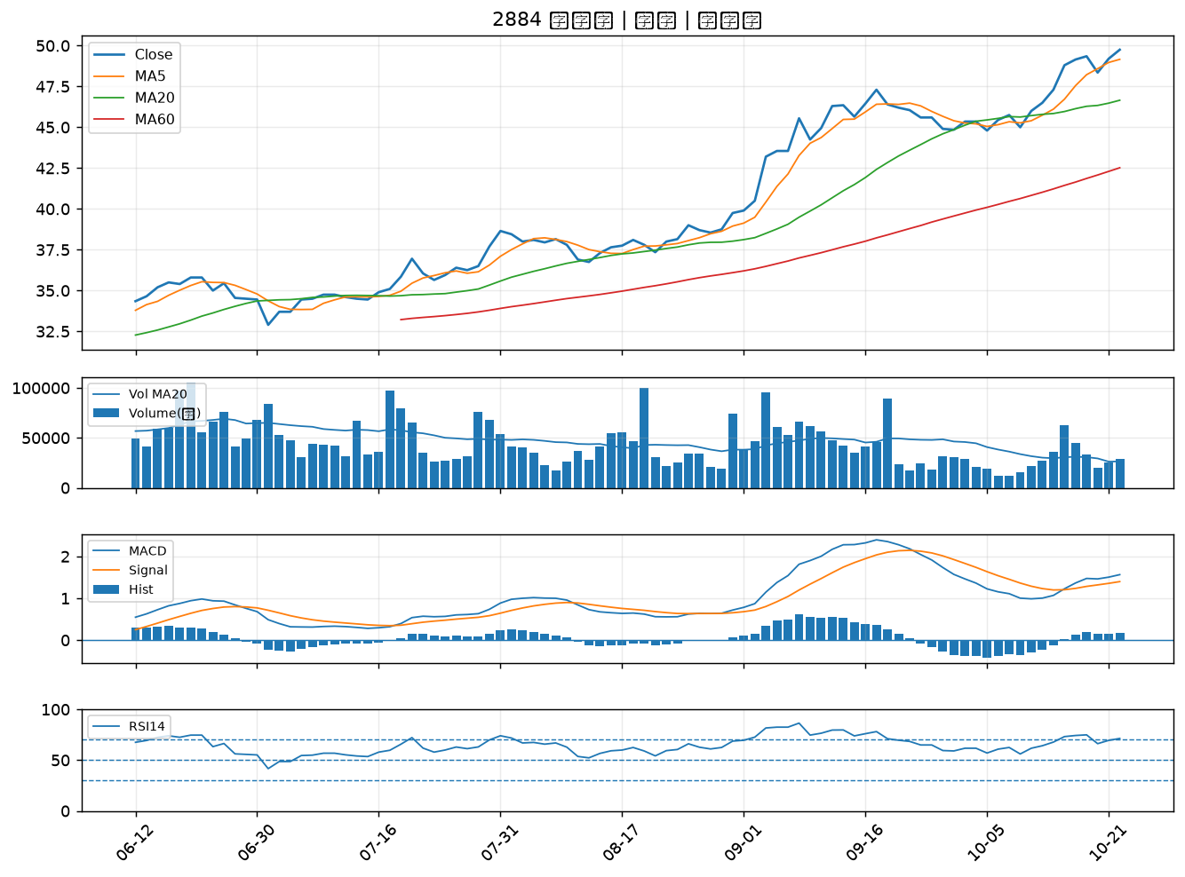

2353 宏碁｜B級
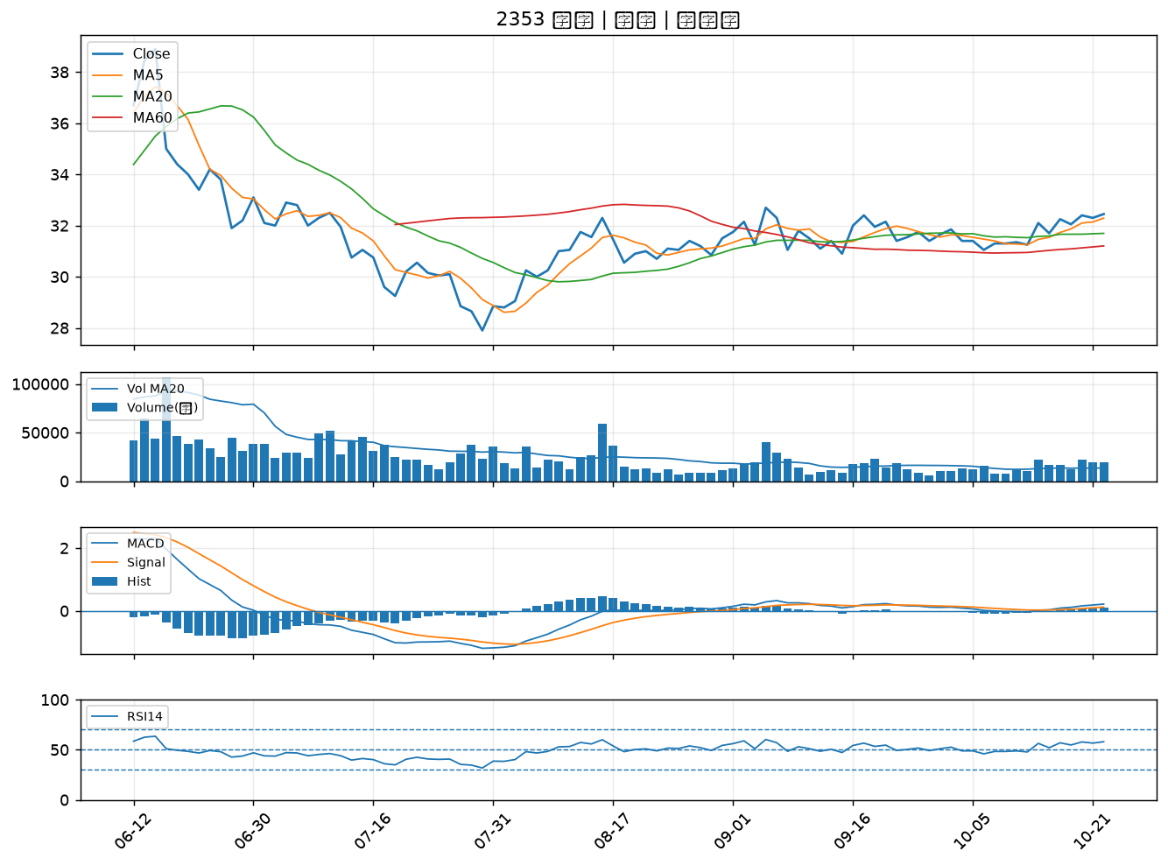

2801 彰銀｜B級
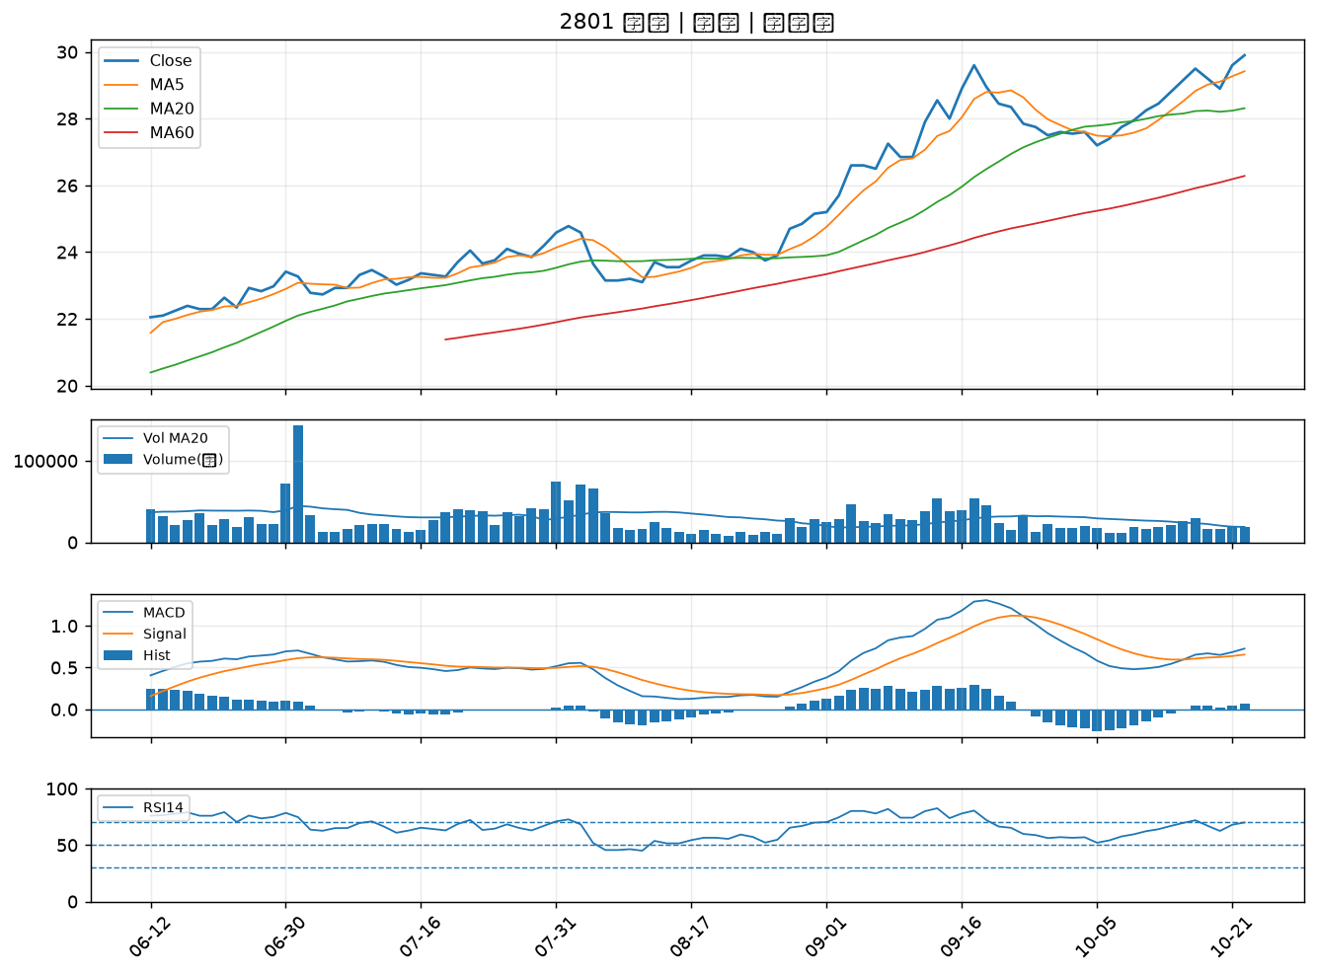

2027 大成鋼｜B級
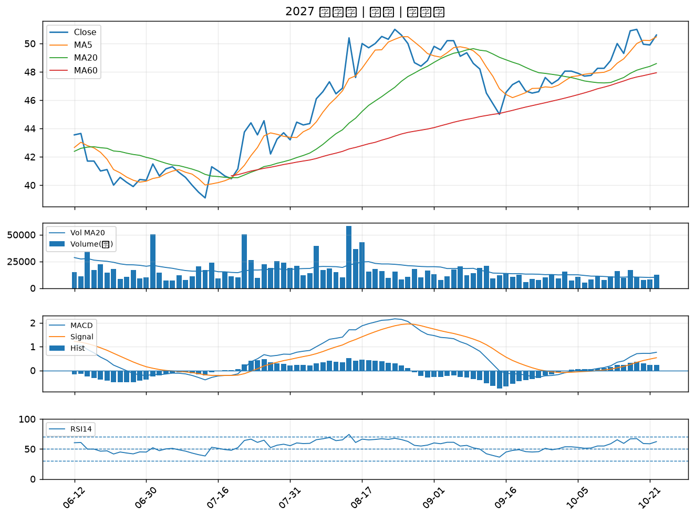

5876 上海商銀｜B級
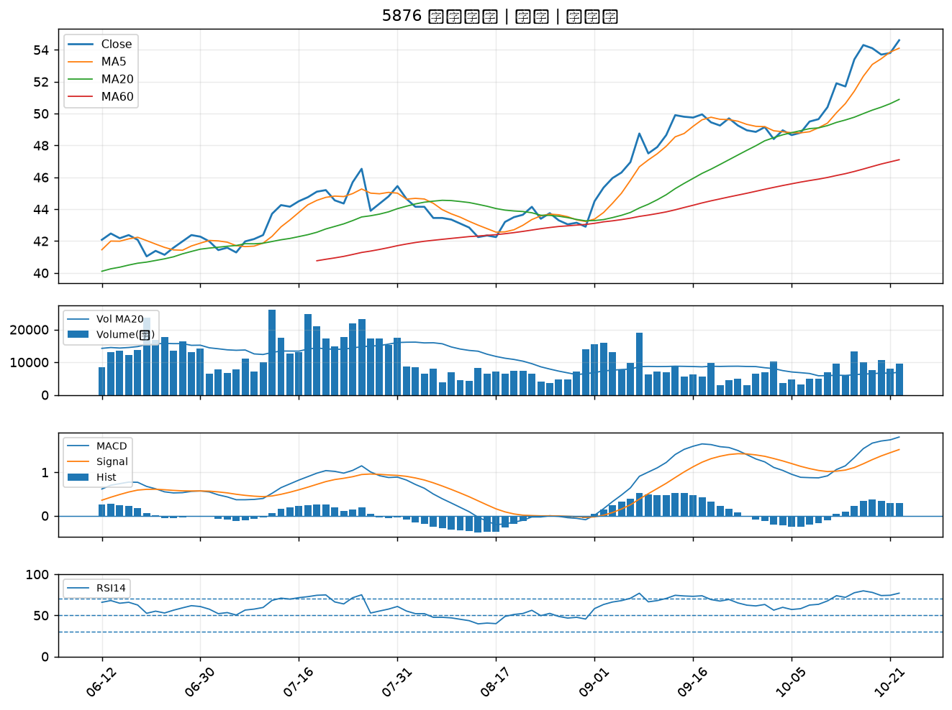

6199 天品｜B級
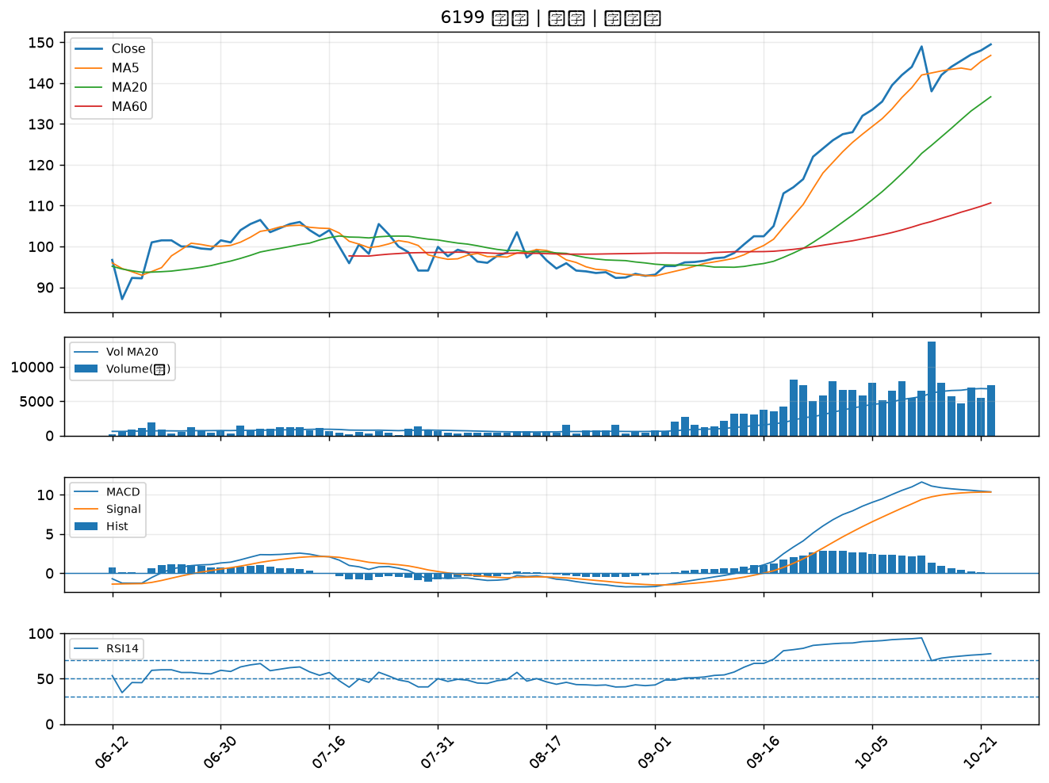

2034 允強｜B級
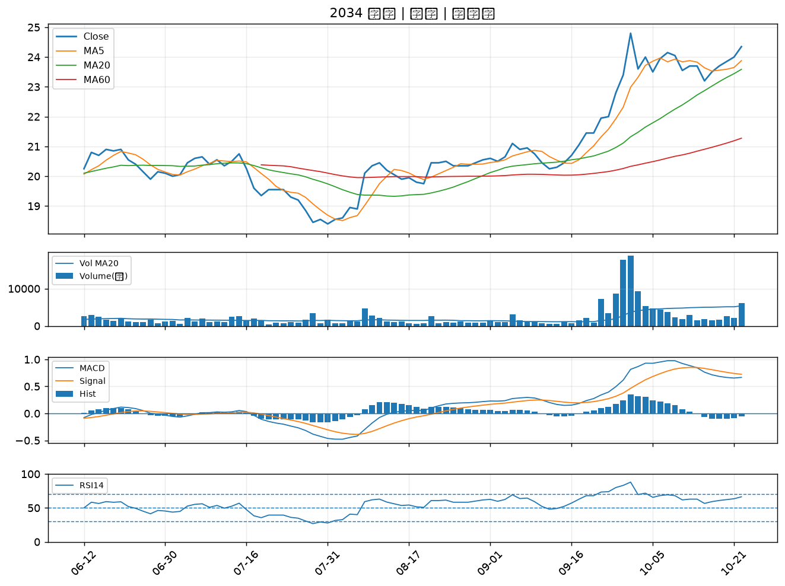

1802 台玻｜B級

